НКМ
 |  |  | Дата приёмки заказа
 |  |  | № заказа
 |  |  | Заказчик
 |  |  | № Цеховой
 |  |  | Дата отгрузки

Тип фасада |  |  | МДФ
Рисунок фасада |  |  | Техно, мыло у R позиций
Цвет фасада |  |  | Ваниль глянец JDL 2003

Каркас |  |  | Бежевый
Стекло |  |  | Сатин мат
Витраж |  |  | -
Столешница |  |  | 28 мм 693 Г Слюда черная
Плинтус |  |  | 693 Г Слюда черная
Заглушки(цвет) |  |  | 2 ком
Стеновая панель |  |  | 693 Г Слюда черная
Мойка |  |  | камень U 101, размер D 510, глубина чаши 180 мм, цвет черный 308
Сушка |  |  | -
Туканы |  |  | -
Ручки |  |  | скоба серебро 96 мм
Карниз |  |  | -
Козырёк |  |  | -
Светильники |  |  | -
Ножки |  |  | H 100 пластик Ваниль код 10.5075
Фотопечать |  |  | -
h шкафов |  |  | 720

№ позиции |  | Открывание дверки |  | Размеры |  | Кол-во |  | Сумма
№ 541 а |  |  |  | 320 |  | 1 |  | 3510 |  | Ширина радиусной позиции гнутой 300 мм
фасад ПСМ |  |  |  | 490*720 |  | 1 |  | 620 |  | Пришлите техническую характеристику на вашу ПСМ
№ 48 |  |  |  | 900*900 |  | 1 |  | 4890
№ 579 М |  |  |  | 600 |  | 1 |  | 3510
№ 534 бутылочница |  |  |  | 300 |  | 1 |  | 3800

№ 193 |  |  |  | 310 |  | 1 |  | 2450 |  | Ширина радиусной позиции гнутой 300 мм
№ 80 |  |  |  | 800 |  | 1 |  | 2390
№ 92 |  |  |  | 600*600 |  | 1 |  | 2370
№ 801 |  |  |  | 600 |  | 1 |  | 2250
№ 53 |  |  |  | 300 |  | 1 |  | 1140
№ 53 |  |  |  | 300 |  | 1 |  | 1140

Столешница |  |  |  | 900*900, 600*600, 300*600, 810*600 |  | 1 |  | 7800
Стеновая панель |  |  |  | 1710*600, 2300*600 |  | 1 |  | 4140
Плинтус |  |  |  | 3000 |  | 2 |  | 980
Заглушки к плинтусу |  |  |  |  |  | 2 |  | 100
Мойка |  |  |  |  |  | 1 |  | 3530
Смеситель U 009 цвет 308 |  |  |  |  |  | 1 |  | 5370
Цоколь |  |  |  | 4000 |  | 1 |  | 730
Заглушки к цоколю |  |  |  | угол 135 |  | 2 |  | 120
 |  |  |  | конечный элемент |  | 4 |  | 200
Планки к столешницы |  |  |  | Торцевые |  | 4 |  | 600
Планки к стеновой панели |  |  |  | Угловая |  | 1 |  | 60
 |  |  |  | Торцевые |  | 2 |  | 120
Рейлинг А4001-1200 хром |  |  |  |  |  | 1 |  | 250
Рейлинг А4001-600 хром |  |  |  |  |  | 1 |  | 140
Держатель классик 601CR |  |  |  |  |  | 5 |  | 750
Заглушка с втулкой 604CR |  |  |  |  |  | 4 |  | 348
Крючок 607CR |  |  |  |  |  | 6 |  | 156
Лоток |  |  |  | 72.60.М |  | 1 |  | 300
Профиль навески |  |  |  |  |  | 2 |  | 190

 |  |  | Кол-во комплектов: |  |  |  |  | 53954

С условиями оформления и размерами согласен: Подпись заказчика_______________________
 |  |  | Дата приёмки заказа
 |  |  | № заказа
 |  |  | Заказчик
 |  |  | № Цеховой
 |  |  | Дата отгрузки

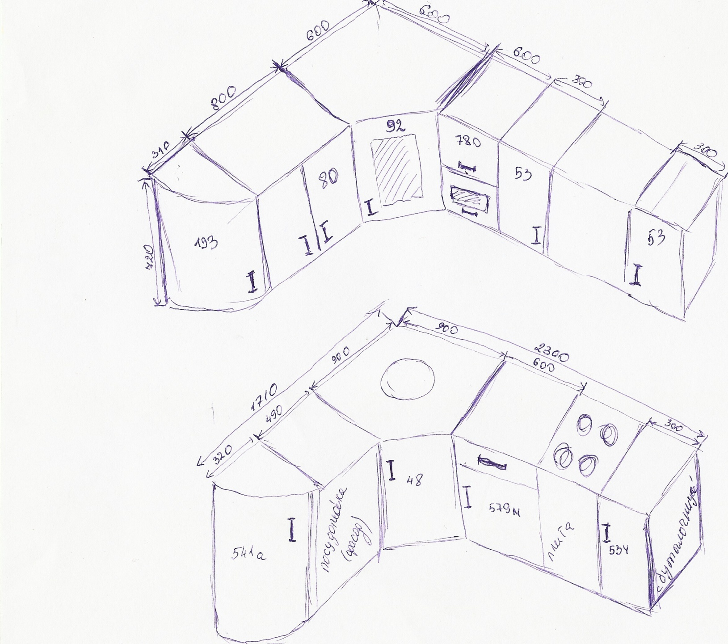
 |  |  |  | На эскизе номера позиций, размеры и расположение ручек указать обязательно

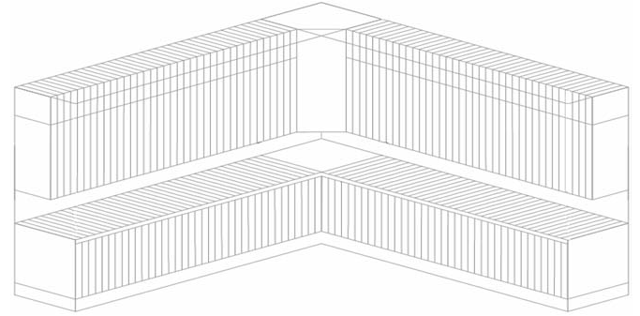


Сведения по столешнице: |  |  |  |  |  |  | Размер столешниц |  | Кол-во. /Шт.
 |  |  |  |  |  |  | 810*600 R |  | 1
 |  |  |  |  |  |  | 900*900 |  | 1
 |  |  |  |  |  |  | 600*600 |  | 1
 |  |  |  |  |  |  | 300*600 |  | 1
 |  |  |  |  |  |  | Сведения по плинтусу |  | Кол-во. /Шт.

Сведения по козырьку и карнизу: |  |  |  |  |  |  | Сведения по ст. Панели |  | Кол-во. /Шт.

 |  |  |  |  |  |  | Сведения по балюстрад. |  | Кол-во. /Шт.

С условиями оформления и размерами согласен: Подпись заказчика_______________________________

№ | Наименование |  | Кол-во упак. |  | № |  | Наименование |  | Кол-во упак.
1 | Каркас |  |  |  | 11 |  | Фурнитура
2 | Фасад |  |  |  | 12 |  | Посудосушитель
3 | Стекло |  |  |  | 13 |  | Мойка
4 | Стенка/Заднее ДВП |  |  |  | 14 |  | Цоколь
5 | Столешница
6 | Стеновая панель
7 | Проф.навес
8 | Плинтус
9 | Козырёк
10 | Карниз |  |  |  | Всего упаковок:

